Durbin_Watson
 | I80 | PIBCF80

1964 | 1691638 | 7008131 | Resumen
1965 | 1973577 | 7416683
1966 | 2224517 | 7965995 | Estadísticas de la regresión
1967 | 2318902 | 8352045 | Coeficiente de correlación múltiple | 0.94696290252
1968 | 2523994 | 8880574 | Coeficiente de determinación R^2 | 0.89673873875
1969 | 2825264 | 9667580 | R^2 ajustado | 0.89360960962
1970 | 2881700 | 10132122 | Error típico | 379458.20316
1971 | 2796600 | 10646712 | Observaciones | 35
1972 | 3192900 | 11543963
1973 | 3608900 | 12451110 | ANÁLISIS DE VARIANZA
1974 | 3834000 | 13133638 |  | Grados de libertad | Suma de cuadrados | Promedio de los cuadrados | F | Valor crítico de F
1975 | 3660700 | 13256827 | Regresión | 1 | 4.1263906227E+13 | 4.1263906227E+13 | 286.57773516 | 7.7913016278E-18
1976 | 3631500 | 13692272 | Residuos | 33 | 4.7516214222E+12 | 1.4398852795E+11
1977 | 3597300 | 14076131 | Total | 34 | 4.601552765E+13
1978 | 3499100 | 14367524
1979 | 3345900 | 14340600 |  | Coeficientes | Error típico | Estadístico t | Probabilidad | Inferior 95% | Superior 95%
1980 | 3368206 | 14514697 | Intercepción | 10215.966516 | 231568.67013 | 0.044116358701 | 0.96507752682 | -460914.03528 | 481345.96831
1981 | 3258623 | 14382646 | Variable X 1 | 0.25559889783 | 0.015098637338 | 16.928607006 | 7.7913016278E-18 | 0.22488048919 | 0.28631730646
1982 | 3275017 | 14560964
1983 | 3191739 | 14749869
1984 | 3006771 | 15020284
1985 | 3131362 | 15226793 | Análisis de los residuales
1986 | 3444162 | 15619134
1987 | 3922093 | 16566848 | Observación | Pronóstico para Y | Residuos |  | e2 | (e-e(-1))2
1988 | 4447722 | 17473444 | 1 | 1801486.5259 | -109848.52593 |  | 12066698650
1989 | 5072501 | 18280477 | 2 | 1905911.9668 | 67665.033162 | -109848.52593 | 4578556712.8 | 31511063663
1990 | 5415221 | 18945923 | 3 | 2046315.5086 | 178201.4914 | 67665.033162 | 31755771537 | 12218308600
1991 | 5522849 | 19360343 | 4 | 2144989.4631 | 173912.53689 | 178201.4914 | 30245570489 | 18395130.751
1992 | 5277388 | 19476045 | 5 | 2280080.893 | 243913.10703 | 173912.53689 | 59493603779 | 4900079818.7
1993 | 4801556 | 19418028 | 6 | 2481238.7592 | 344025.24084 | 243913.10703 | 1.1835336634E+11 | 10022439338
1994 | 4901792 | 19861229 | 7 | 2599975.1824 | 281724.81765 | 344025.24084 | 79368872880 | 3881342730.1
1995 | 5298754 | 20418648 | 8 | 2731503.8192 | 65096.180817 | 281724.81765 | 4237512757 | 46927966296
1996 | 5374902 | 20923401 | 9 | 2960840.1859 | 232059.81414 | 65096.180817 | 53851757341 | 27876854854
1997 | 5688304 | 21623343 | 10 | 3192705.9592 | 416194.04078 | 232059.81414 | 1.7321747958E+11 | 33905413418
1998 | 6188746 | 22441007 | 11 | 3367159.3638 | 466840.63624 | 416194.04078 | 2.1794017965E+11 | 2565077632.2
 |  |  | 12 | 3398646.3364 | 262053.66362 | 466840.63624 | 68672122616 | 41937704157
 |  |  | 13 | 3509945.5984 | 121554.40156 | 262053.66362 | 14775472537 | 19740042640
 |  |  | 14 | 3608059.5358 | -10759.535765 | 121554.40156 | 115767609.88 | 17506978009
 |  |  | 15 | 3682539.2654 | -183439.2654 | -10759.535765 | 33649964090 | 29818289027
 |  |  | 16 | 3675657.5207 | -329757.52067 | -183439.2654 | 1.0874002244E+11 | 21409031827
 |  |  | 17 | 3720156.522 | -351950.52199 | -329757.52067 | 1.2386916993E+11 | 492529307.36
 |  |  | 18 | 3686404.4319 | -427781.43193 | -351950.52199 | 1.8299695351E+11 | 5750326902.8
 |  |  | 19 | 3731982.3162 | -456965.31619 | -427781.43193 | 2.088173002E+11 | 851699100.65
 |  |  | 20 | 3780266.226 | -588527.22599 | -456965.31619 | 3.4636429573E+11 | 17308536109
 |  |  | 21 | 3849384.0019 | -842613.00194 | -588527.22599 | 7.0999667105E+11 | 64559581543
 |  |  | 22 | 3902167.4747 | -770805.47474 | -842613.00194 | 5.9414107988E+11 | 5156320963.9
 |  |  | 23 | 4002449.4019 | -558287.40191 | -770805.47474 | 3.1168482313E+11 | 45163931279
 |  |  | 24 | 4244684.0558 | -322591.05576 | -558287.40191 | 1.0406498926E+11 | 55552767587
 |  |  | 25 | 4476408.9941 | -28686.994134 | -322591.05576 | 822943632.44 | 86379597441
 |  |  | 26 | 4682685.7394 | 389815.26056 | -28686.994134 | 1.5195593736E+11 | 1.7514413718E+11
 |  |  | 27 | 4852773.0036 | 562447.99639 | 389815.26056 | 3.1634774865E+11 | 29802061483
 |  |  | 28 | 4958698.2988 | 564150.70116 | 562447.99639 | 3.1826601362E+11 | 2899203.5103
 |  |  | 29 | 4988271.6025 | 289116.39748 | 564150.70116 | 83588291293 | 75643868199
 |  |  | 30 | 4973442.5213 | -171886.52126 | 289116.39748 | 29544976192 | 2.1252369109E+11
 |  |  | 31 | 5086724.2084 | -184932.20838 | -171886.52126 | 34199921696 | 170189952.31
 |  |  | 32 | 5229199.8904 | 69554.109594 | -184932.20838 | 4837774161.5 | 64763286035
 |  |  | 33 | 5358214.2009 | 16687.79912 | 69554.109594 | 278482639.47 | 2794846783.2
 |  |  | 34 | 5537118.6046 | 151185.39538 | 16687.79912 | 22857023776 | 18089603399
 |  |  | 35 | 5746112.6218 | 442633.37819 | 151185.39538 | 1.9592430748E+11 | 84941926683
 |  |  |  |  |  |  | 4.7516214222E+12 | 1.2493307874E+12

 |  |  |  |  |  |  | DW= | 0.26292725711

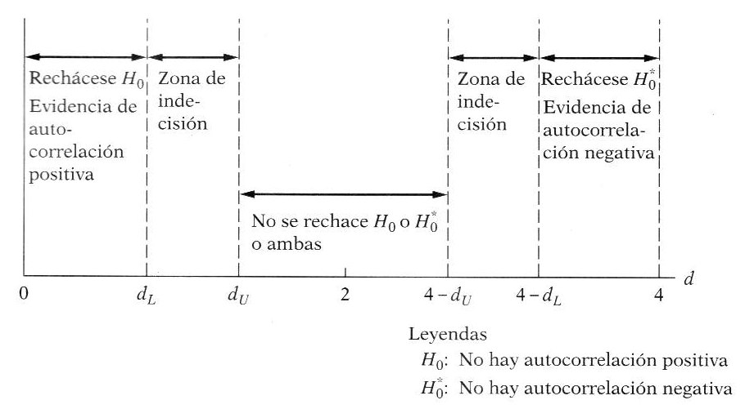
 |  |  |  |  |  |  |  |  |  | 2
 |  |  |  |  |  |  |  | Autocorrelación positiva | Zona de indecisión | No Atocorrelacion | Zona de indecisión | Autocorrelación negativa

 |  |  |  |  |  |  | 0 | 1.40 | 1.52 | 2.48 | 2.60 | 4 | 2.6
 |  |  |  |  |  |  |  | 0.26 |  |  |  |  | 2.6
 |  |  |  |  |  |  |  |  |  |  |  |  | 2.48

